分类汇总
年份 | 年级 | 学期 | 班号 | 不及格人数 | 平均成绩 | 知识点：
2012 | 一年级 | 春季学期 | 1 | 2 | 88 | 1、数据>分类汇总
2012 | 二年级 | 春季学期 | 1 | 1 | 99 | 2、F5>定位条件>可见单元格（复制可见单元格）
2012 | 三年级 | 春季学期 | 1 | 3 | 100 | 3、数据>组合
2012 | 一年级 | 春季学期 | 2 | 2 | 87 | 创建组合：Shift+Alt+向右键
2012 | 二年级 | 春季学期 | 2 | 9 | 86 | 取消组合：Shift+Alt+向左键
2012 | 三年级 | 春季学期 | 2 | 8 | 90
 |  | 春季学期 汇总 |  | 25
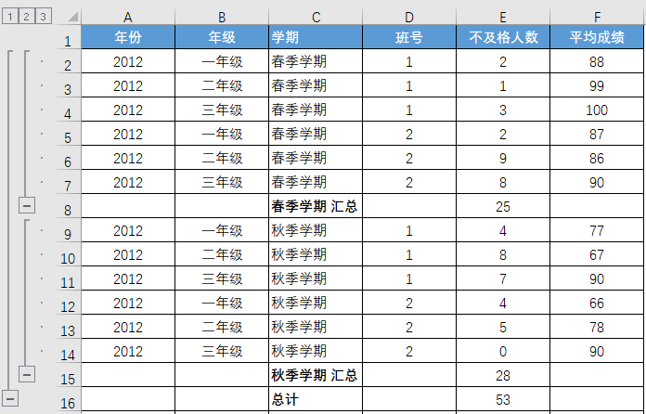
2012 | 一年级 | 秋季学期 | 1 | 4 | 77
2012 | 二年级 | 秋季学期 | 1 | 8 | 67
2012 | 三年级 | 秋季学期 | 1 | 7 | 90
2012 | 一年级 | 秋季学期 | 2 | 4 | 66
2012 | 二年级 | 秋季学期 | 2 | 5 | 78
2012 | 三年级 | 秋季学期 | 2 | 0 | 90
 |  | 秋季学期 汇总 |  | 28
 |  | 总计 |  | 53

年份 | 年级 | 学期 | 班号 | 不及格人数 | 平均成绩
 |  | 春季学期 汇总 |  | 25
 |  | 秋季学期 汇总 |  | 28
 |  | 总计 |  | 53

查找和替换-选项
3000 | 1000 | 1000 | 1000 | 2000 | 知识点：
1000 | 3000 | 1000 | 1000 | 1000 | 查找和替换>选项>格式>从单元格中选择格式
1000 | 1000 | 1000 | 2000 | 3000 | 查找：Ctrl+F
1000 | 1000 | 1000 | 2000 | 3000 | 替换：Ctrl+H
1000 | 3000 | 1000 | 2000 | 3000 | 要求：将数值为1000，且填充颜色为黄色的单元格内容替换为3000
1000 | 1000 | 1000 | 2000 | 1000
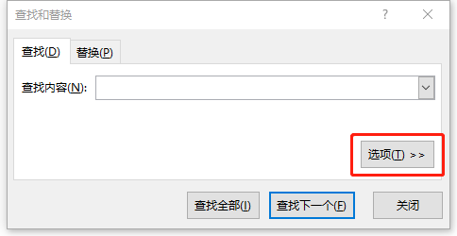
1000 | 1000 | 1000 | 2000 | 1000
1000 | 9999 | 1000 | 1000 | 1000
9999 | 1000 | 1000 | 1000 | 1000
1000 | 9999 | 9999 | 1000 | 9999
1000 | 1000 | 1000 | 1000 | 1000
1000 | 1000 | 1000 | 1000 | 1000
1000 | 9999 | 1000 | 1000 | 1000
9999 | 1000 | 9999 | 2000 | 1000
1000 | 1000 | 1000 | 1000 | 1000
5000 | 2000 | 1000 | 1000 | 2000
5000 | 1000 | 9999 | 1000 | 1000
1000 | 1000 | 1000 | 50 | 1000
1000 | 9999 | 1000 | 1000 | 1000
1000 | 1000 | 1000 | 1000 | 9999

查找和替换-单元格匹配
姓名 | 英语 | 办公软件操作 | 电子商务 | 计算机基础 | 知识点：
李楠 | 70 | 96 | 73 | 79 | 查找和替换>选项>单元格匹配
方鹏 | 63 | 94 | 91 | 78 | 要求：将成绩为0的替换为"零"
李磊 | 89 | 65 | 0 | 0
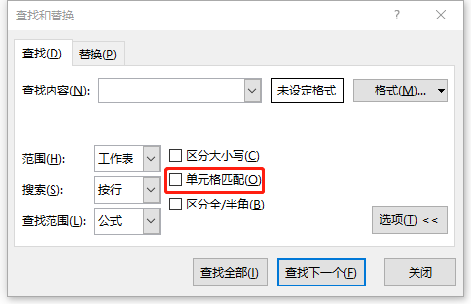
王小若 | 81 | 77 | 73 | 80
陈雨 | 0 | 87 | 84 | 88
石璐 | 91 | 95 | 84 | 80
张瑛 | 73 | 92 | 92 | 89
程晓 | 80 | 86 | 0 | 0
王丽 | 72 | 55 | 88 | 70
赵军力 | 69 | 69 | 63 | 76
王明 | 96 | 80 | 85 | 64
李丽 | 64 | 0 | 74 | 86
张帆 | 72 | 64 | 97 | 74
张珊珊 | 60 | 95 | 69 | 61
刘丽丽 | 78 | 93 | 81 | 0
石节庆 | 62 | 63 | 64 | 70
路瑶 | 0 | 0 | 0 | 63
李贵明 | 84 | 90 | 87 | 99

圈释无效数据
英语演讲比赛评分表(每项最高10分) |  |  |  |  | 知识点：
姓名 | 30% | 30% | 40% | 分数 | 1、数据验证>整数
 | 激情、仪表 | 发音语调 | 结构内容 | 总分 | 2、圈释无效数据
李俊杰 | 13 | 15 | 10 | 12.4
王宗儒 | 7 | 6 | 4 | 5.5 | 示例
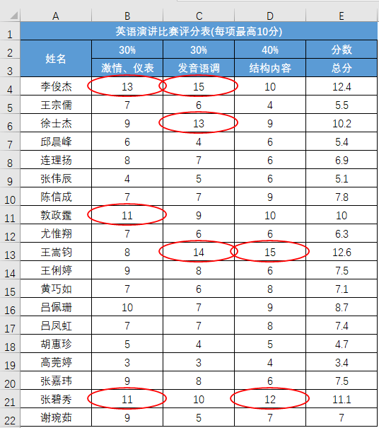
徐士杰 | 9 | 13 | 9 | 10.2
邱晨峰 | 6 | 4 | 6 | 5.4
连理扬 | 8 | 7 | 6 | 6.9
张伟辰 | 4 | 5 | 6 | 5.1
陈信成 | 7 | 7 | 9 | 7.8
敦政霆 | 11 | 9 | 10 | 10
尤惟翔 | 7 | 6 | 6 | 6.3
王嵩钧 | 8 | 14 | 15 | 12.6
王俐婷 | 9 | 8 | 6 | 7.5
黄巧如 | 7 | 6 | 8 | 7.1
吕佩珊 | 10 | 7 | 9 | 8.7
吕凤虹 | 7 | 7 | 8 | 7.4
胡惠珍 | 5 | 4 | 5 | 4.7
高莞婷 | 3 | 3 | 4 | 3.4
张嘉玮 | 9 | 8 | 6 | 7.5
张碧秀 | 11 | 10 | 12 | 11.1
谢琬茹 | 9 | 5 | 7 | 7

